Graficos
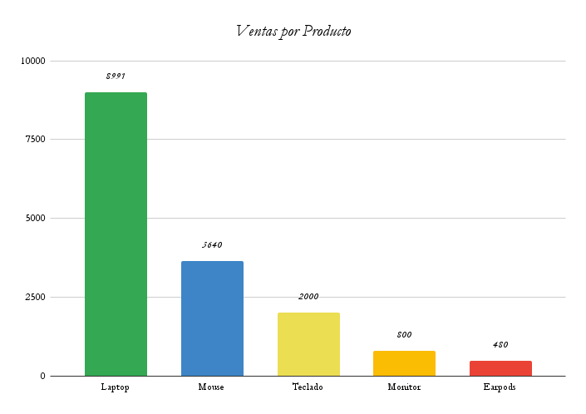
Distribución de Ventas por Producto

